TEMP_Sensor
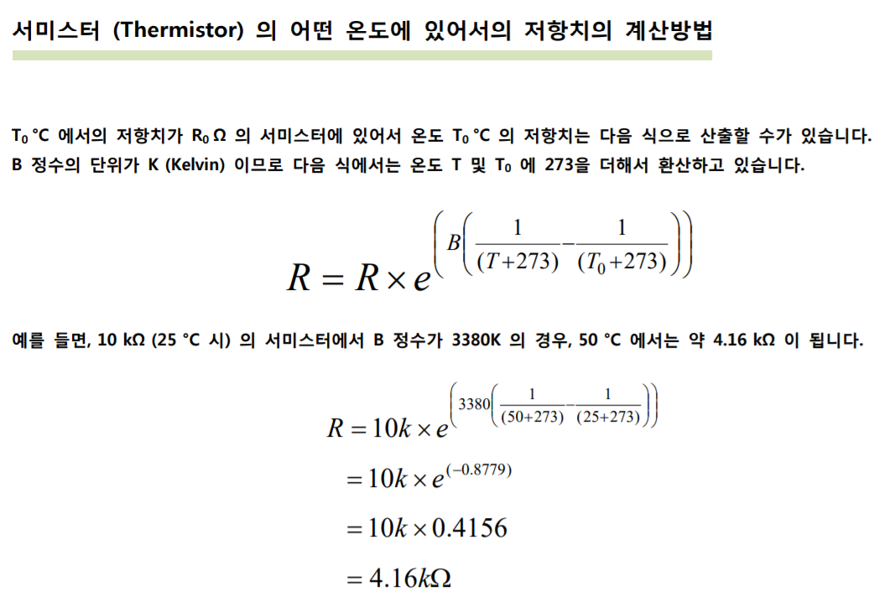

1. Temp Sensor ADC review
 | EC2F103A2-40113 Spec |  |  |  | operating disable
 |  | B contant | 3435 | K
 |  | R25 | 10 | KΩ
 | Temp ADC calculation
 |  | POWER PCB에서 RH_TEMP_OP output range는 5V 이하여야 한다.
 |  | CPU PCB에서 RH_TEMP_OP를 3.3V Range로 converting한다.
 |  | Limit Temperature : 75℃ 이상
 |  |  |  | POWER |  |  |  | MCU PCB |  |  |  | Unit
 |  |  |  | V | 12 |  |  | V | 5 | V | 3.3 | V
 |  |  |  | R26 | 2 | R29 | 0.47 | R9 | 2 | R7 | 2.7 | KΩ
 |  |  |  | R27 | 2 | R34 | 47 | R8 | 20 | R6 | 3 | KΩ
 |  | Temp | R_therm | U1A_IN |  | FET_TEMP |  | OPAmp_IN |  | RH_TEMP_AD
 |  | 0 | 28.7 | 0.73 |  | 0.73 |  | 0.67 |  | 0.35 |  | 435
 |  | 5 | 22.9 | 0.89 |  | 0.89 |  | 0.81 |  | 0.43 |  | 530
 |  | 10 | 18.4 | 1.07 |  | 1.07 |  | 0.97 |  | 0.51 |  | 636
 |  | 15 | 14.9 | 1.27 |  | 1.26 |  | 1.15 |  | 0.61 |  | 753
 |  | 20 | 12.2 | 1.48 |  | 1.48 |  | 1.35 |  | 0.71 |  | 881
 |  | 25 | 10.0 | 1.71 |  | 1.71 |  | 1.56 |  | 0.82 |  | 1018
 |  | 30 | 8.3 | 1.96 |  | 1.95 |  | 1.78 |  | 0.94 |  | 1162
 |  | 35 | 6.9 | 2.21 |  | 2.20 |  | 2.01 |  | 1.06 |  | 1310
 |  | 40 | 5.8 | 2.46 |  | 2.45 |  | 2.24 |  | 1.18 |  | 1461
 |  | 45 | 4.8 | 2.71 |  | 2.70 |  | 2.47 |  | 1.30 |  | 1612
 |  | 50 | 4.1 | 2.96 |  | 2.95 |  | 2.69 |  | 1.42 |  | 1760
 |  | 55 | 3.5 | 3.21 |  | 3.19 |  | 2.92 |  | 1.53 |  | 1904
 |  | 60 | 3.0 | 3.44 |  | 3.42 |  | 3.13 |  | 1.65 |  | 2043
 |  | 65 | 2.6 | 3.66 |  | 3.64 |  | 3.33 |  | 1.75 |  | 2174
 |  | 70 | 2.2 | 3.87 |  | 3.85 |  | 3.52 |  | 1.85 |  | 2297
 |  | 75 | 1.9 | 4.06 |  | 4.04 |  | 3.69 |  | 1.94 |  | 2412
 |  | 80 | 1.7 | 4.24 |  | 4.22 |  | 3.86 |  | 2.03 |  | 2518
 |  | 85 | 1.4 | 4.40 |  | 4.38 |  | 4.00 |  | 2.11 |  | 2616
 |  | 90 | 1.3 | 4.55 |  | 4.53 |  | 4.14 |  | 2.18 |  | 2705
 |  | 95 | 1.1 | 4.69 |  | 4.67 |  | 4.26 |  | 2.24 |  | 2786
 |  | 100 | 1.0 | 4.81 |  | 4.79 |  | 4.38 |  | 2.30 |  | 2859
 |  | 105 | 0.9 | 4.93 |  | 4.90 |  | 4.48 |  | 2.36 |  | 2926
 |  | 110 | 0.8 | 5.03 |  | 5.00 |  | 4.57 |  | 2.41 |  | 2985
 |  | 115 | 0.7 | 5.12 |  | 5.09 |  | 4.65 |  | 2.45 |  | 3039
 |  | 120 | 0.6 | 5.20 |  | 5.17 |  | 4.73 |  | 2.49 |  | 3087
 |  | 125 | 0.6 | 5.27 |  | 5.25 |  | 4.79 |  | 2.52 |  | 3131
 |  | 130 | 0.5 | 5.34 |  | 5.31 |  | 4.85 |  | 2.55 |  | 3170
 |  | 135 | 0.4 | 5.40 |  | 5.37 |  | 4.91 |  | 2.58 |  | 3205

